상품제안서
나빌레라 사군자 자개텀블러 500ml | 상품코드: S38755

 |  |  |  |  |  |  | 02-713-8555 | www.synergygift.co.kr
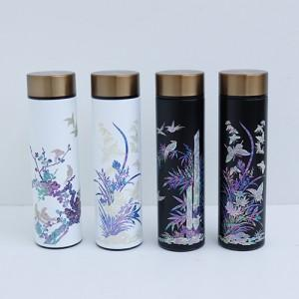

【상세/제작정보】 | <p><span style="font-size: 14pt;">※ 100개 미만 포장비 발생 별도 문의 바랍니다.(개당 +350원 부가세별도)</span></p>

【인쇄/포장옵션】 | 패드1도인쇄 / 포장지포장

【공급단가】 | 수량 | 10~ | 100~ | 200~ | 300~ | 500~
*VAT별도 | 단가 | 30,800원 | 27,300원 | 26,800원 | 26,400원 | 25,900원

【상품 URL】 | https://www.synergygift.co.kr:443/src/goods_detail.php?gdno=38755

